总结
模块 | 关键问题/指标 | 数据收集项 (需填写) | 参考值/目标 | 状态/结论 | 市场截图
1. 市场机会验证 | 需求是否真实？市场多大？ | 核心关键词 (如：air horn) | rv roof sealant---搜索量 (过去 360 天)522,165 self leveling rv roof sealant--搜索量 (过去 360 天)466,381 | 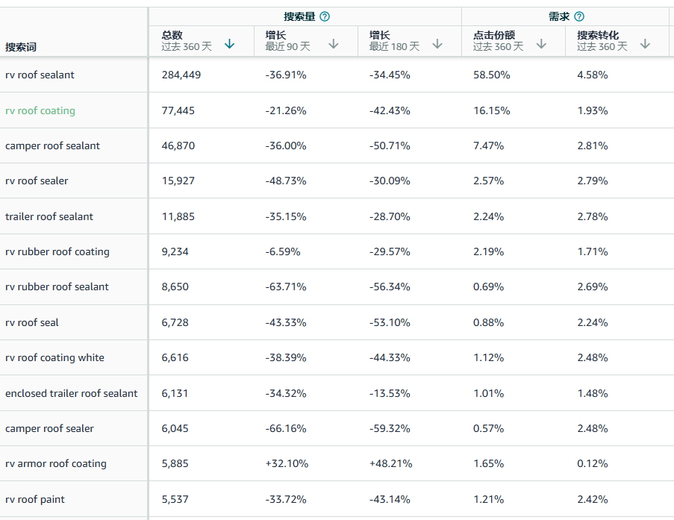 | 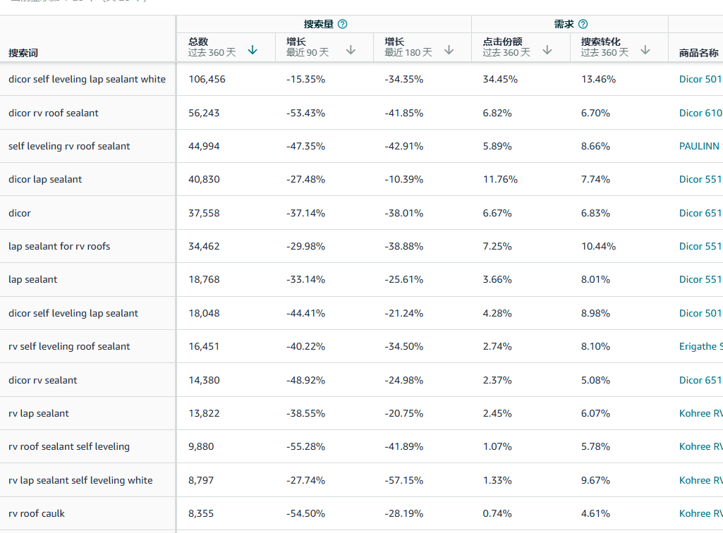
 |  | Amazon Top 10 平均月销量 | 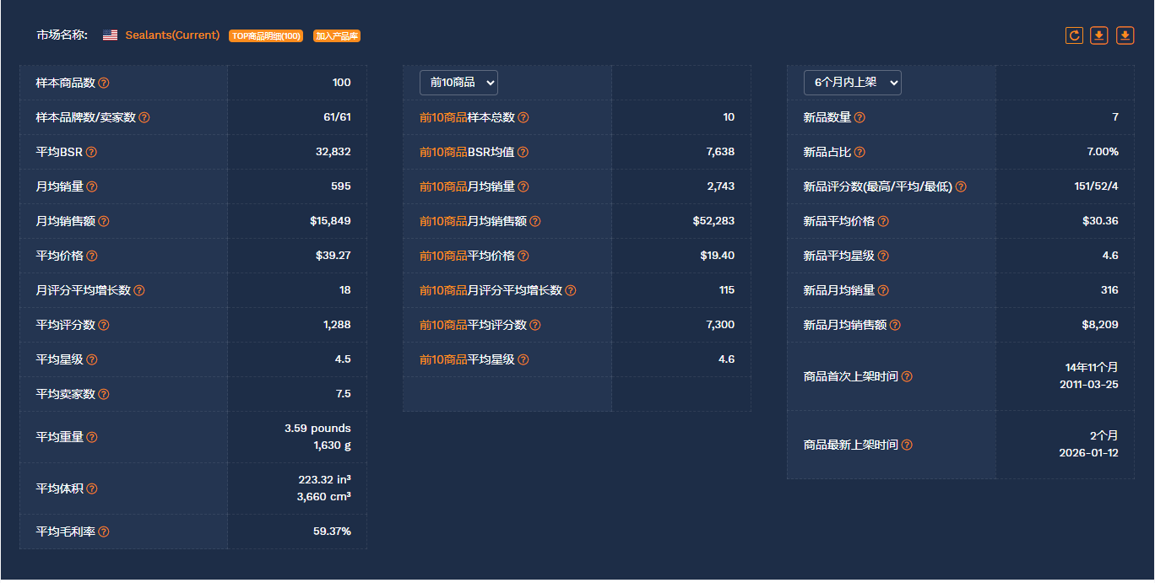
 |  | Walmart 同类竞品数量 | Results for "rv roof sealant"(404)
 |  | WFS 商品渗透率 | 10/404 10个拼装的发WFS的同类型产品，主要竟对是koree
 |  | 谷歌趋势 |  | 
 |  | 商机探测器销售趋势 |  | 
 |  | 卖家精灵类目销量趋势以及BS同类型产品销量 | 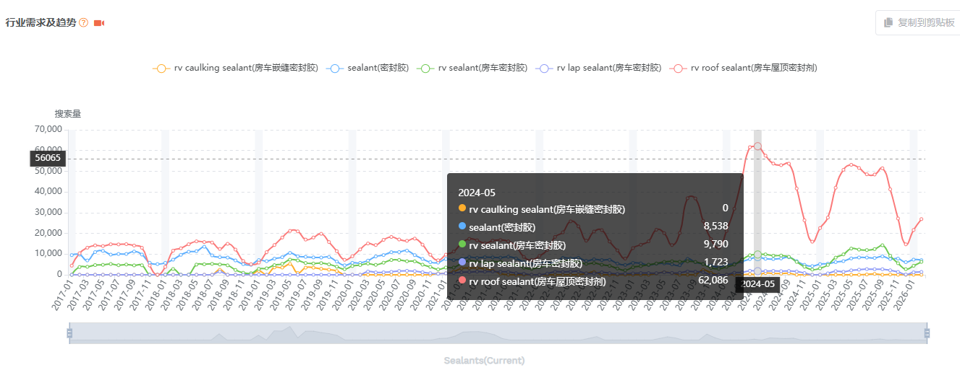 | 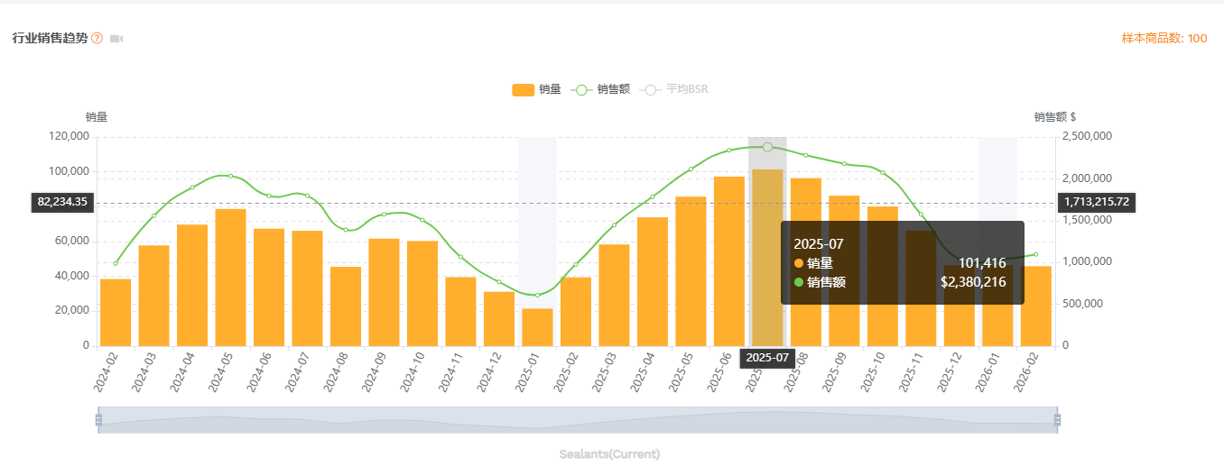
 |  | 竟对链接 | https://www.walmart.com/ip/Kohree-RV-Roof-Sealant-White-Self-Leveling-Lap-Sealant-for-RV-Home-Repair-4-Pack-10-1-Fl-OZ/5437273148?classType=VARIANT&from=/search | https://www.walmart.com/ip/Kohree-Non-Leveling-RV-Roof-Sealant-2-Pack-White-Non-Sag-Lap-Sealant-for-RV-Roof-Repair-Maintenance-Camper-Trailer/16505005417?classType=VARIANT&from=/search
 |  | 总结 | 最低销量月份有61万美金，最旺销量月份278万美金， 在沃尔玛上销售这类产品入WFS的中国卖家少，本土卖家会比较多，或许我们的成本会更有优势，季节性： 非常明显。所有搜索趋势图（无论是亚马逊还是Google）都指向同一个结论：这是一个强季节性产品。 旺季： 大约从每年 3-4 月开始爬升，5-8 月达到顶峰。 淡季： 9 月开始下滑，11月至次年 1 月是绝对淡季。 结论： 这对我们的运营节奏和库存规划提出了明确要求。必须在旺季到来前（例如 1-2 月）完成入仓和 listing 优化。
 | 一句话机会描述
2. 产品定义与差异化 | 我们如何做得更好？ | 核心痛点解决方案
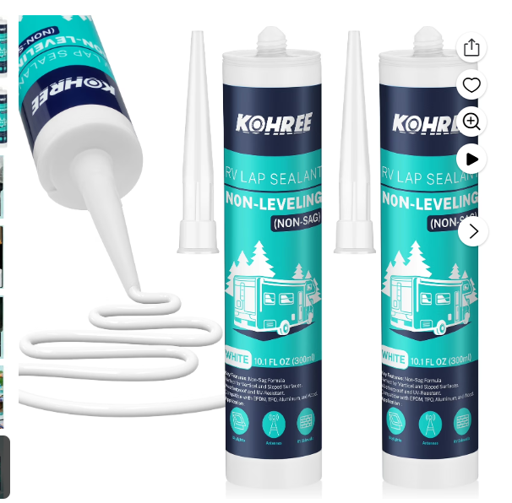 | 说明书没有很清晰 | 提供更加全面的使用说明书
 | 没有提供去除胶体的方式 | 提供去除胶带的方式
 |  | 增加刮胶刀，成本增加1快之内把

4. 风险与合规清单 | 是否有致命风险？ | 专利风险排查 | 无 | □ 通过
 |  | 产品认证要求 | 没问题 | □ 通过
 |  | 包装测试要求 | 没问题 | □ 通过
 |  | 平台物流尺寸 | 没问题 | □ 通过
项目决策 | 最终评估 | 项目评级 | A(重点)/B(延伸)/C(观察) | (待填写)
 |  | Go/No-Go 决策 | Go (建议开发) | □ Go
 |  |  |  | □ No-Go

竟对库存监控
2026/03/23-18.20 | ID | 2026-03-23 | 2026-03-24 | 2026-03-25
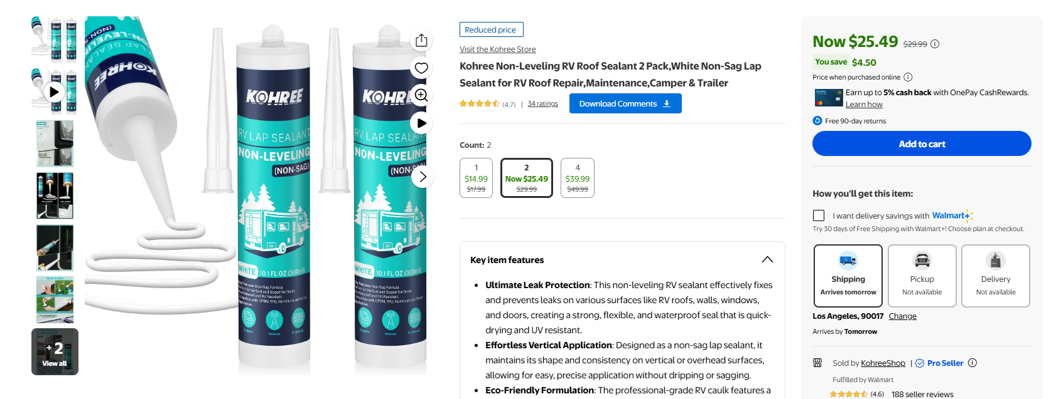 | 16505005417 | 50
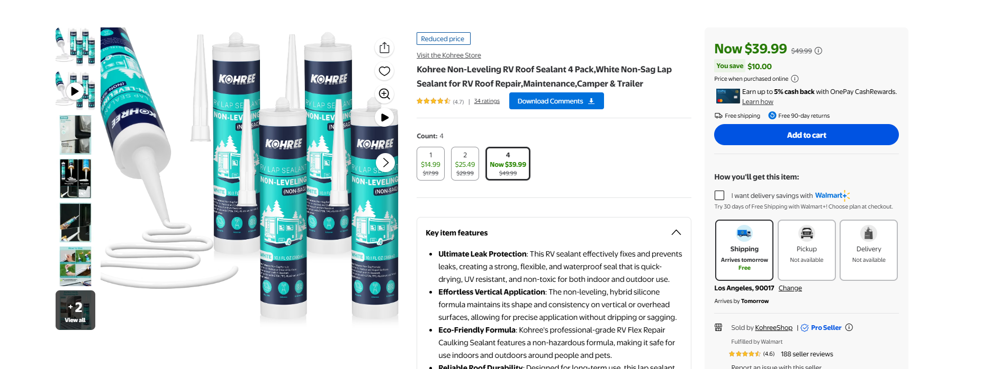 | 16505055384 | 53
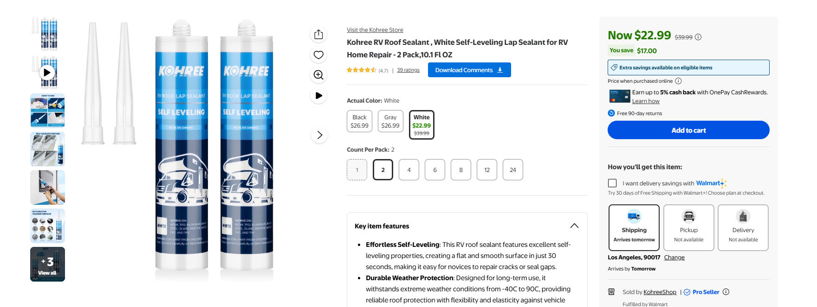 | 15090519450 | 98
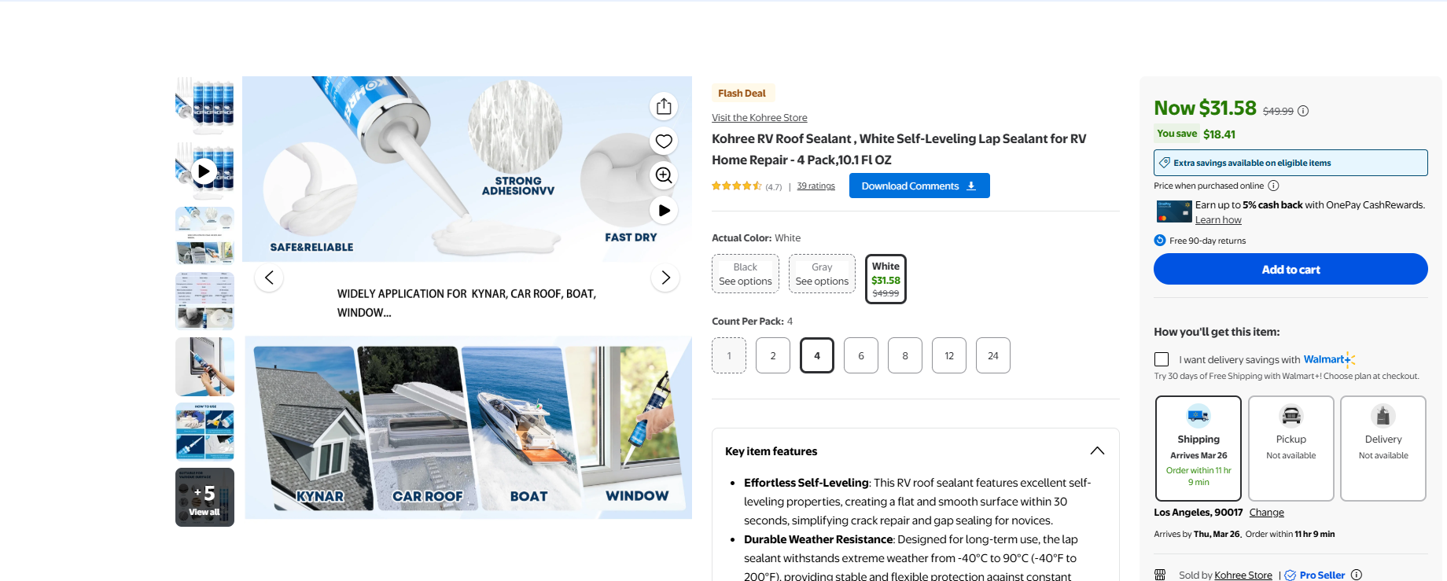 | 5437273148 | 23

view-source:https://business.walmart.com/ip/16505055384

VOC分析
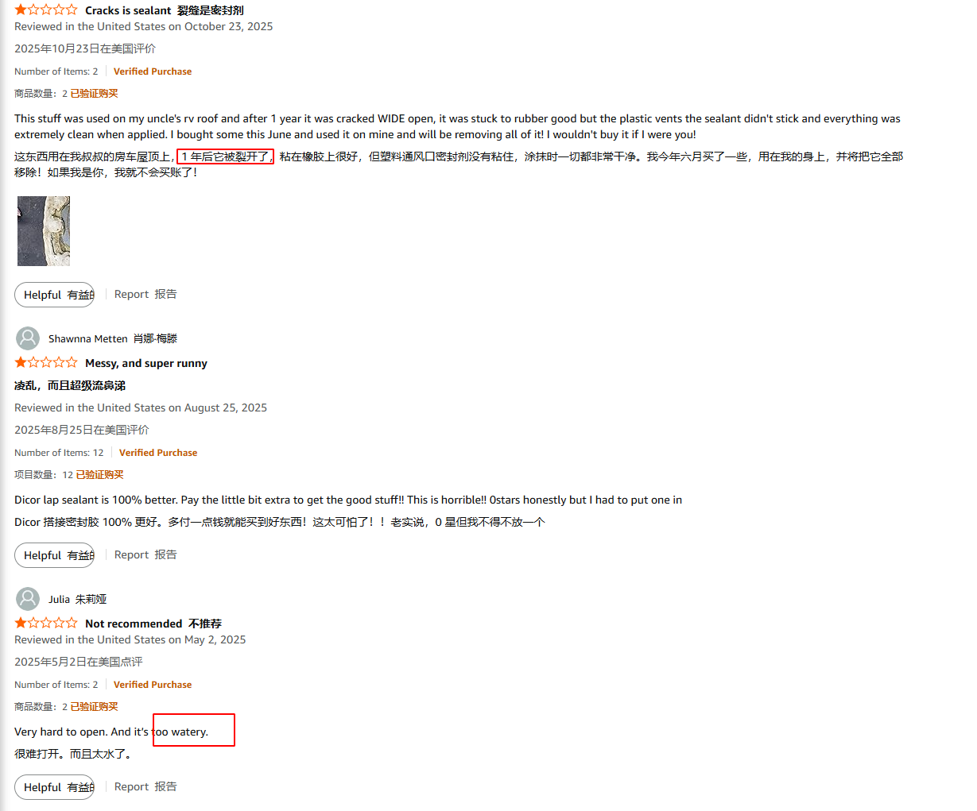
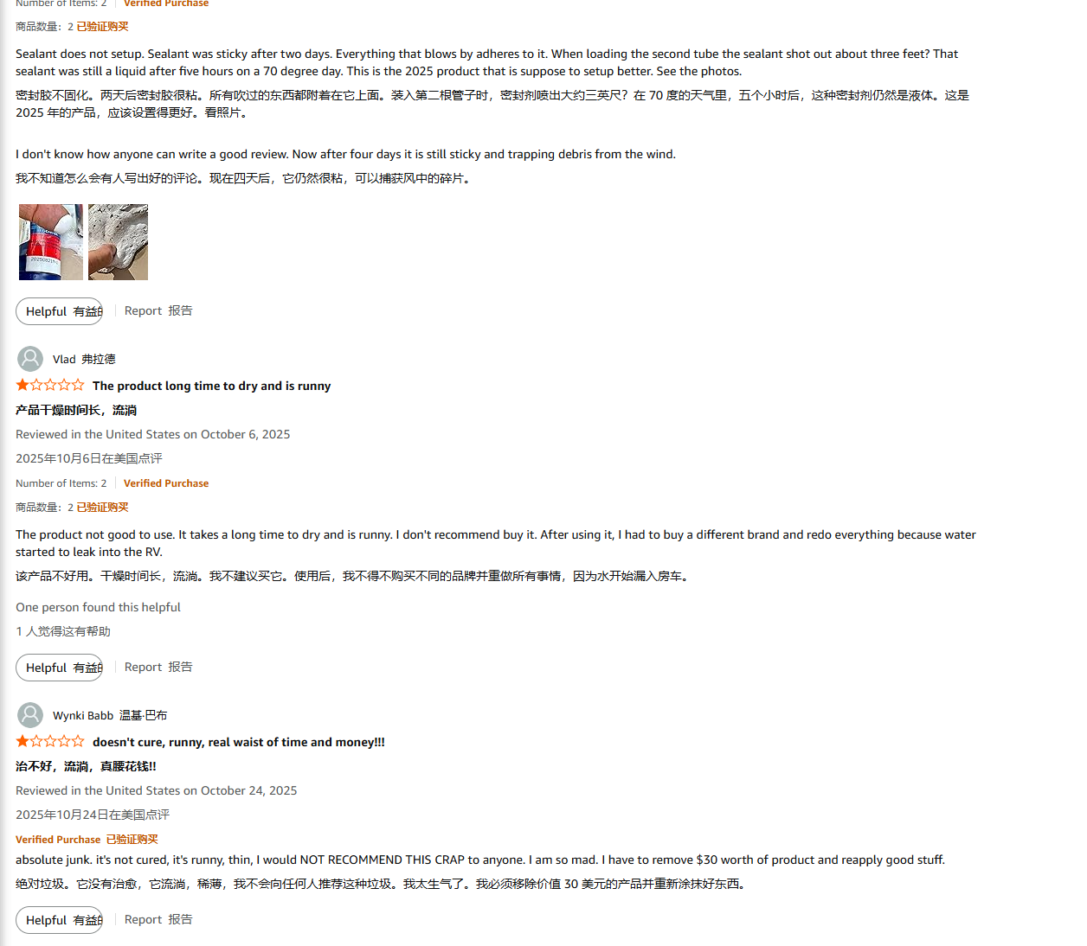
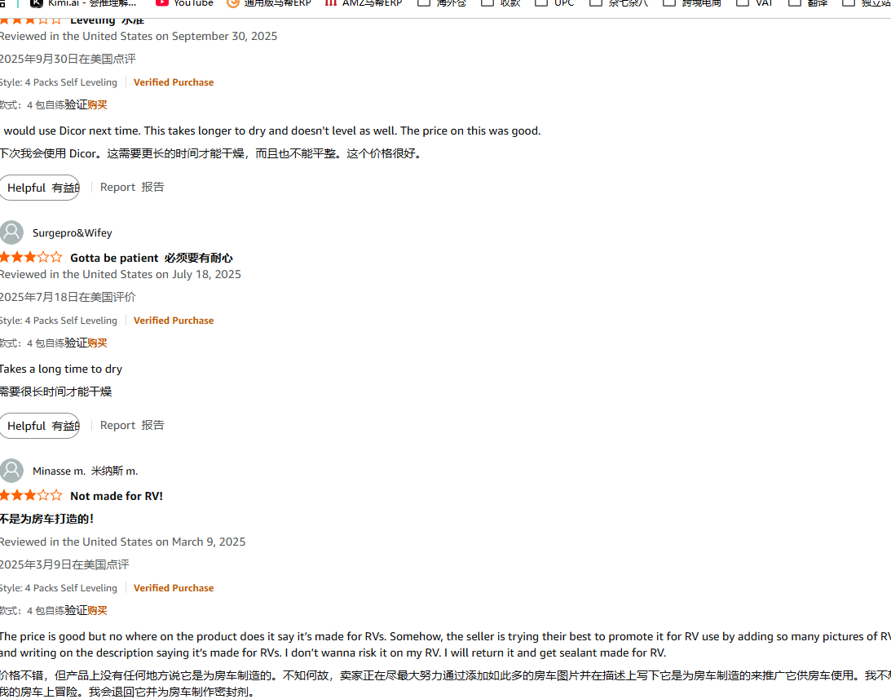
核心好评 (Positive Highlights)
自流平特性 (Self-Leveling):这是最受赞誉的功能。用户喜爱它能“自动流平”、“像倒糖浆一样”填满所有缝隙和螺丝孔，干了以后形成一个光滑、无缝的防水层。
止漏效果立竿见影 (Stops Leaks):核心价值。大量评论提到“完美修复了通风口/空调的漏水”、“拯救了我们的房车假期”。
行业标准/信任度 (Industry Standard):评论中高频提到"Dicor"品牌，用户普遍将其视为“行业标杆”、“房车制造商和维修店都在用”，这带来了极高的信任感。
易于使用 (Easy to Use -对有经验的人而言)：对于知道如何操作的用户，他们认为用胶枪 (caulking gun) 施工“非常简单”、“操作顺畅”。
附着力强：在正确预处理（见致命问题）的表面上，用户称赞其附着力极强，能牢固粘合在 EPDM / TPO / 玻璃纤维等房车顶棚材料上。
主要差评 (Negative Feedback)
【致命问题】保质期短/到货即固化 (Short Shelf Life / Cured in Tube)：这是导致1星差评的第一大原因。大量客户收到货后，发现密封胶在管子（Tube）里就已经“完全固化”、“像石头一样硬”、“根本挤不出来”，导致产品“到手即作废”。
【致命问题】极其混乱/粘腻 (Extremely Messy)：这是第二大槽点。产品“超级粘”、“会粘在所有东西上”（手、工具、衣服），而且极难清理。一旦沾上，需要用矿物油精(Mineral Spirits)等强力溶剂才能擦掉。 |  | 说明书写明使用什么溶液去溶解胶水
干燥后开裂/收缩 (Cracking / Shrinking)：许多用户抱怨产品在几个月或1-2年后（尤其是在强UV照射下）会开裂、变脆或收缩，导致防水层失效，需要重新施工。
与垂直表面不兼容：大量差评来源于用户误用。他们将“自流平”(Self-Leveling) 密封胶用在了垂直表面(Vertical surfaces) 上，导致胶体“全部流淌下来”(Sag / Run)，造成巨大混乱。 | 主动教育客户（避免差评）： 问题： 客户误用导致差评。 改进： 在您的Listing主图和管身标签上，用最醒目的图示和文字标注： “仅限水平表面/车顶使用 (FOR HORIZONTAL / ROOF USE ONLY)” “请勿用于垂直/侧面 (DO NOT USE ON VERTICAL / SIDES)”
产品太稀 (Too Thin / Runny)
后果：
难以控制：胶体像水一样流淌，用户无法将其控制在需要密封的接缝或螺丝上。
流失浪费：在车顶有轻微斜度时，密封胶会流走，导致目标区域的胶层过薄，而其他地方则是一片狼藉。
加剧混乱：这直接导致了“极度混乱”的差评，清理工作量加倍
产品不自流平 (Fails to Self-Level)
后果：
功能丧失：用户购买“自流平”产品的目的，就是让它自动填满缝隙和覆盖螺丝头。如果它只是像普通胶一样“堆”在那里 (puddles up or lumps)，它就失去了所有价值。
密封失效：无法自流平，意味着它很可能没有渗入关键的微小裂缝中，防水效果大打折扣。
矛盾点：这个差评点与“太稀”同时存在，说明竞品的配方极不稳定。有些批次“太稀”（流得到处都是），有些批次“太稠”（根本不流平）。这指向了灾难性的生产质量控制 (QC) 问题。
固化时间过久 (Excessively Long Curing Time)
后果：
易受污染：固化时间（例如，表干超过8小时，全干超过48小时）过长，意味着在这期间，灰尘、树叶、昆虫会粘在尚未固化的密封胶上，形成一个又脏又难看的表面。
易受天气影响：房车车主无法忍受车辆停工几天。如果在这期间（特别是过夜）下雨或结露，整个密封工作就会被毁掉。

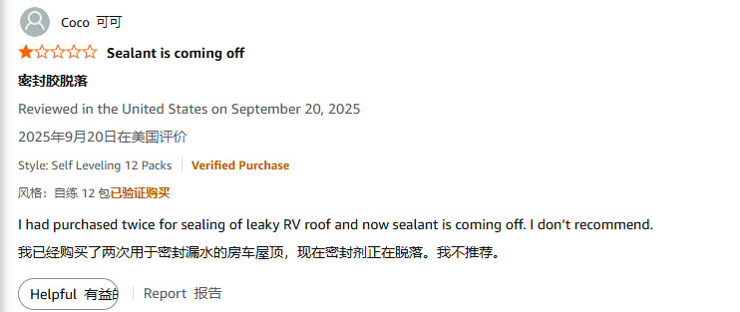
真实应用场景 (User Scenarios)
核心场景（房车车顶 - 水平表面）：
密封开口设备 (Sealing Appliances):密封空调(AC)底座、天窗(Skylight)、通风口(Vents)、天线、冰箱通风口和梯子支架的边缘。这是最高频的用途。
覆盖紧固件 (Covering Fasteners):覆盖和密封所有暴露在车顶的螺丝钉(screws)和接缝。
错误场景（导致差评）：
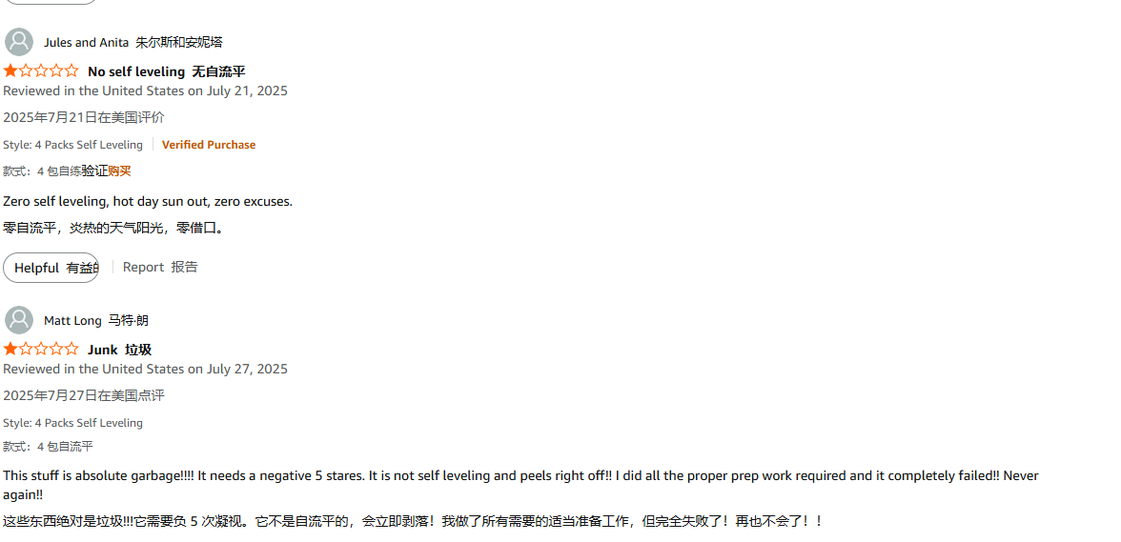
试图密封房车侧面的窗户、门、行李舱门或装饰条（这些地方需要的是“非自流平”密封胶）。

